Sheet1
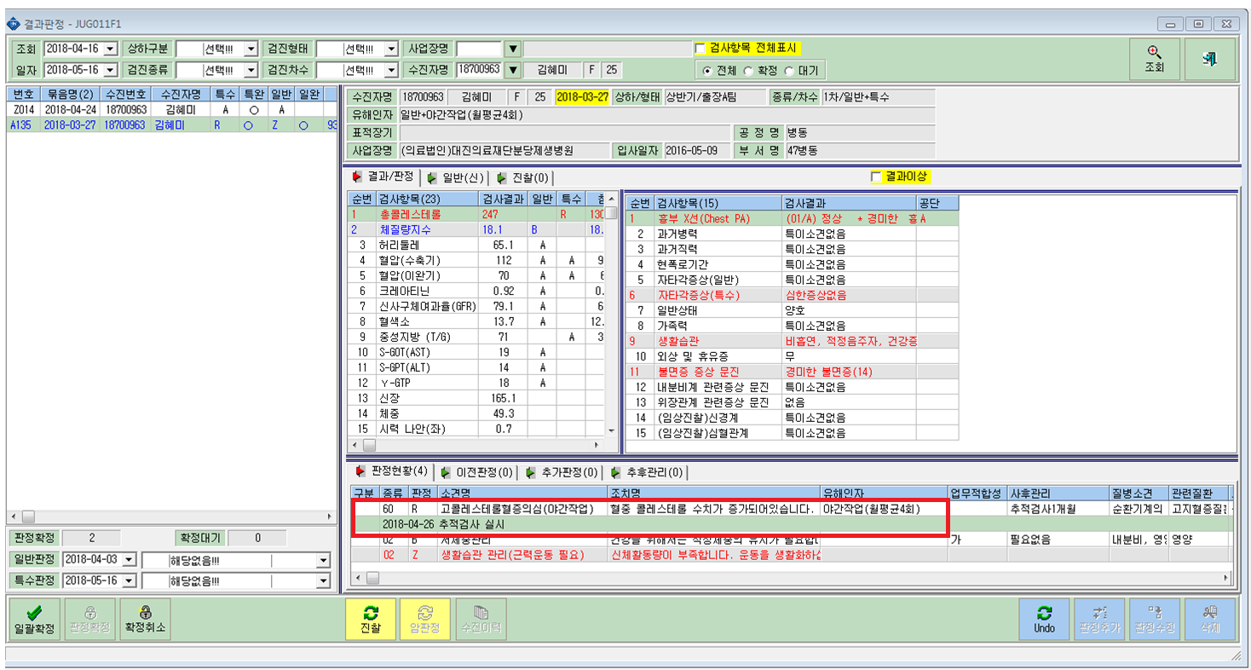

사후관리에 추적검사를 넣은적이 없는데 자꾸 추적검사 실시가 뜹니다.

